2018_02_data
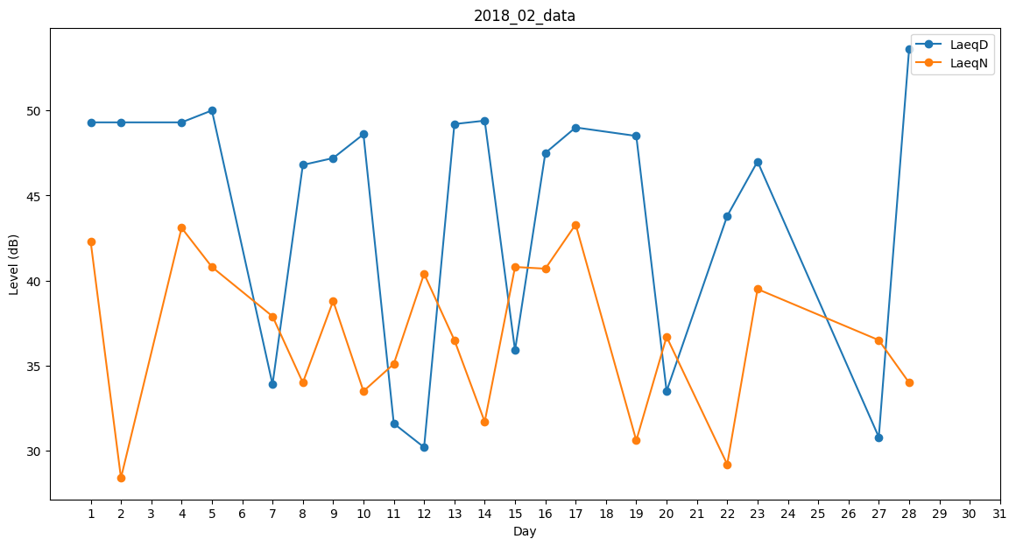
Day | LaeqD | LaeqN
1 | 49.3 | 42.3
2 | 49.3 | 28.4
3 | 30.5 | 0
4 | 49.3 | 43.1
5 | 50 | 40.8
6 | 47.1 | 0
7 | 33.9 | 37.9
8 | 46.8 | 34
9 | 47.2 | 38.8
10 | 48.6 | 33.5
11 | 31.6 | 35.1
12 | 30.2 | 40.4
13 | 49.2 | 36.5
14 | 49.4 | 31.7
15 | 35.9 | 40.8
16 | 47.5 | 40.7
17 | 49 | 43.3
18 | 47.2 | 0
19 | 48.5 | 30.6
20 | 33.5 | 36.7
21 | 46.8 | 0
22 | 43.8 | 29.2
23 | 47 | 39.5
24 | 50.6 | 0
25 | 52.8 | 0
26 | 30.2 | 0
27 | 30.8 | 36.5
28 | 53.6 | 34

